Worksheet
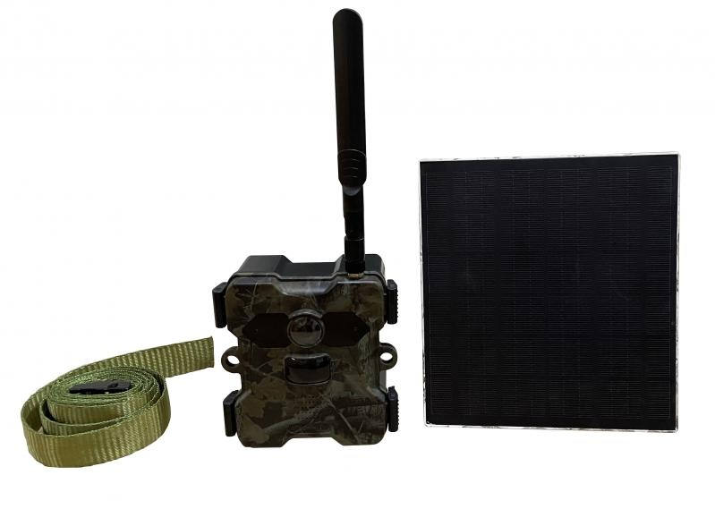
Technaxx 4G Wildkamera TX-189 + Solar Panel

Artikelnummer | 4987 |  | VE | 8
EAN | 4260358125251 |  | Stück pro Palette | 192
Zollnummer | 85258900 |  | Lagen Pro Palette | 3

Abmessungen - Artikel
Länge(cm) | Breite(cm) | Höhe(cm) | Gewicht(g)
11.7 | 6.5 | 13 | 584

Abmessungen - Artikelverpackung
Länge(cm) | Breite(cm) | Höhe(cm) | Leergewicht(g) | Gewicht(g) Artikel+Verpackung
23.2 | 18.2 | 13.7 | 343 | 1670

Abmessungen - VE Karton (Masterkarton)
Länge(cm) | Breite(cm) | Höhe(cm) | Gewicht(g)
48.5 | 38 | 30 | 14100

Verpackung - Bestandteile
Rest Zubehör (g) | Papier/Pappe (g) | Styropor (g) | Kunstst. Hohlkörper(g) | Kunstst. Folien(g) | Materialverbunde (g)
499 | 234 | 0 | 0 | 11 | 0

Batterie- / Akkuinformationen
Batterie-benötigt | Batterie enthalten | Batterie-Typ | Batterie-System(Art)
Ja | Ja | Akku | Li-Ion - Lithium-Ionen-Akku
Anzahl(stk.) | Gewicht/Stk.(g) | Energiedichte(WH/Kg) | Leistung(WH)
4 | 72 | 240.58 | 16.65

Lithium Baterie
Energiegehalt | Gewicht (Kg)
18 | 288

Weiterführende Informationen
Technaxx Reseller Portal

